Sheet1
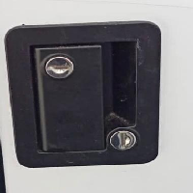
BAĞLAYICI TARİFE BİLGİSİ DETAY BİLGİSİ
 | BTB Numarasi: | TR350000230035
 | Gtip No: | 830140190019
 | Ge?erlilik Bsg.Tarihi: | 26/05/2023
 | Siniflandirmanin Gerek?esi:
 | Türk Gümrük Tarife Cetveli İzahnamesi’nin 8301 tarife pozisyonu açıklama notları, Tarife Yorumuna İlişkin Genel Kurallar ”
 | Esyanin Tanimi:
 | "THCOO marka A7902-1122 model kapı kilidi. Hem çift taraflı hem tek taraflı kilitlemeye imkan sağlayan eşyadır.

